상품제안서
체크매트 지갑형 | 상품코드: S43019

 |  |  |  |  |  |  | 02-713-8555 | www.synergygift.co.kr
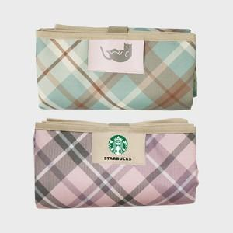 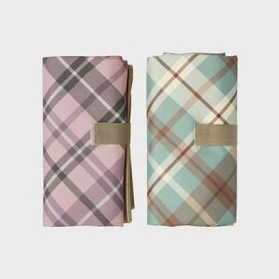 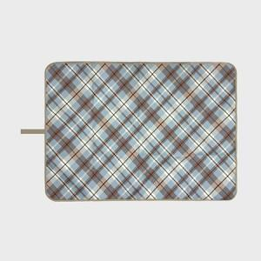

【상세/제작정보】

【인쇄/포장옵션】 | 패치인쇄 / OPP(비닐)

【공급단가】 | 수량 | 100~ | 300~ | 500~ | 1,000~ | 3,000~
*VAT별도 | 73*100 | 7,800원 | 7,380원 | 7,020원 | 6,840원 | 6,720원
 | 73x140 | 9,100원 | 8,610원 | 8,190원 | 7,980원 | 7,840원
 | 90x140 | 11,570원 | 10,940원 | 10,410원 | 10,140원 | 9,960원
 | 100*140 | 12,610원 | 11,930원 | 11,340원 | 11,050원 | 10,860원

【상품 URL】 | https://www.synergygift.co.kr:443/src/goods_detail.php?gdno=43019

